Лист1
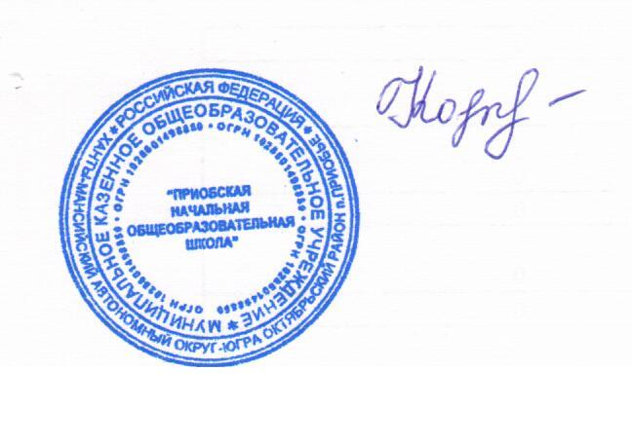

 |  |  | директор Н.В.Кочук

Школа | МКОУ Приобская НОШ |  |  | Отд./корп |  |  |  | День | 11.01.2022г
Прием пищи | Раздел | № рец. | Блюдо | Выход, г | Цена | Калорийность | Белки | Жиры | Углеводы
Завтрак | гор.блюдо | 189/08 | Котлета | 75 | 43.8 | 176.75 | 10.68 | 5.86 | 5.74
 |  | 227/08 | Макароны отварные | 150 | 2.16 | 140.73 | 3.68 | 3.53 | 23.55
 | гор.напиток | 295/08 | Чай с молоком | 10 | 7.80 | 89.32 | 1.05 | 1.2 | 13.04
 |  | т/к | Хлеб пшеничный | 40 | 4.73 | 92.8 | 3.04 | 0.32 | 19.44
 |  | т/к | Конфета | 25 | 5.50 | 105 | 0.5 | 2.75 | 19.25
 |  |  |  |  | 63.99 | 604.60 | 18.95 | 13.66 | 81.02
Обед | закуска | к/т | Икра кабачковая пром. производства | 50 | 7.23 | 45 | 1.36 | 3.5 | 3.5
 | гор.блюдо | 37/08 | Борщ с капустой и картофелем | 250/10 | 19.28 | 111.11 | 1.9 | 6.66 | 10.81
 |  | 439/04 | Печень тушенная | 75 | 35.14 | 156 | 8.88 | 10.88 | 3.12
 | гарнир | 219/08 | Каша пшенная рассып | 150 | 36.64 | 263.81 | 8.73 | 5.43 | 45
 | напиток | 281/08 | Компот из консервированных плодов | 200 | 21.23 | 157.22 | 0.63 | 0 | 40.15
 |  | к/т | Хлеб пшеничный | 40 | 4.73 | 92.8 | 3.04 | 0.32 | 19.44
 |  | к/т | Хлеб ржано-пшеничный | 30 | 1.65 | 54.3 | 1.96 | 0.36 | 10.26
 |  |  |  |  | 125.90 | 880.24 | 26.5 | 27.15 | 132.28

